Datos Sin NORMALIZAR
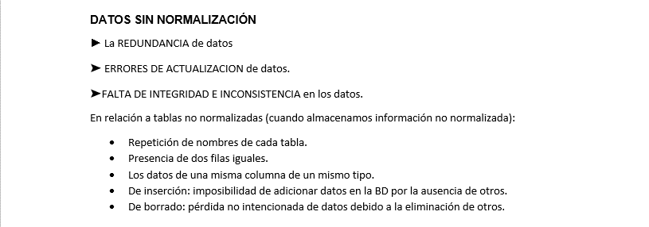

 |  |  |  |  |  |  |  |  | MOTO | 2000 | H
 |  |  |  |  |  |  |  |  | VEHICULO | 2000 | H
 |  |  |  |  |  |  |  |  | BICICLETA | 800 | H

REGISTRO
CONSECUTIVO | FECHA ENTRADA | HORA ENTRADA | PLACA | COLOR | TIPO VEHICULO | NOMBRE CONDUCTOR | BAHIA | SALIDA FECHA | SALIDA HORA | TOTAL PAGO
1 | 2024-02-26 | 8:30:00 | SAU90D | NEGRO | MOTO | JAVIER GIL | 1 | 2024-02-26 | 9:30:00 | 2000
2 | 2024-02-27 | 9:00:00 | IPA699 | VERDE | VEHICULO | PEDRO ARMANDO CAMACHO | 10 | 2024-02-27 | 11:00:00 | 4000
3 | 2024-02-27 | 10:00:00 | HSN456 | AMARILLO | VEHICULO | ANDRES PEREZ MEDINA | 11 | 2024-02-27 | 10:30:00 | 1000
5 | 2024-02-28 | 13:15:00 | X477 | BLANCO | BICICLETA | OSCAR ARMANDO RUIZ | 15 | 2024-02-28 | 14:15:00 | 800
5 | 2024-02-29 | 18:00:00 | SAU90D | NEGRO | MOTO | JAVIER GIL SIERRA | 2 | 2024-02-29 | 20:00:00 | 2000

https://es.slideshare.net/gqvquintelavargas/normalizacin-1-fn2fn3fn4fn

